E-Rモデル エンティティ一覧
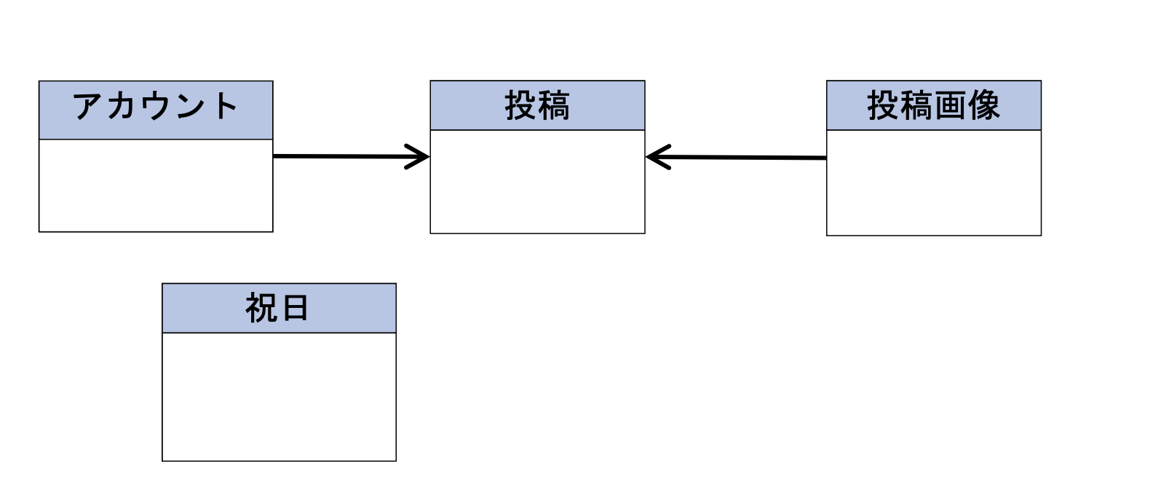
E-R図
システム名 |  | 課題共有アプリ |  | 作成者 | 藤井
工程名 |  | システム設計 |  | 作成日付 | 2024-01-22
ドキュメント名 |  | データモデル設計書 |  | バージョン
E-R図ID |  |  |  | 更新者
概要 |  | システムにおけるデータモデルを示す |  | 更新日付

エンティティ一覧
No. | 論理エンティティ名 | 物理エンティティ名 | エンティティ種別 | 定義
1 | アカウント | account | イベント | アカウント情報
2 | 投稿 | post | イベント | 投稿情報
3 | 投稿画面 | post | イベント | 投稿画面の情報
4 | 祝日 | holiday | イベント | 祝日情報
5
6
7
8
E-Rモデル図

